Instructivo

 | INSTRUCTIVO

NOMBRE | FORMATO CASOS DE PRUEBA
OBJETIVO | Establecer los casos de prueba, por escenario, a realizar. Incluir los resultados de las pruebas, paso a paso.
INSTRUCCIONES | 1. Determine el listado de escenarios que van a ser probados.
 | 2. Determine, por cada escenario, las pruebas a realizar, clasificándolas por caso de prueba.
 | 3. A la hoja denominada "NombreCasoPrueba", asígnele un nombre que corresponda al caso de prueba que va a incluir en ella.
 | 4. Para cada caso de prueba diligencie la información correspondiente:
 | Caso de prueba N°: Nombre asignado al caso de prueba. Asegúrese de establecer un estándar para esta numeración. Escenario: Nombre del escenario al que pertenece el caso de prueba. Descripción: Descripción de la prueba que se va a realizar con el caso de prueba. Próposito: Justificación de la necesidad de realizar la prueba. Prerrequisitos: Establecer lo necesario para poder ejecutar el caso de prueba. Si se requieren datos específicos, detallarlos en esta sección o en una hoja aparte, si lo amerita. Tipo: Indicara si se trata de una prueba operativa (caso que puede suceder durante la ejecución en producción) o de verificación (pruebas que se realizan para verificar casos como grabación en la base de datos, almacenamiento de documentos, etc. Fecha ejecución: Fecha de ejecución de la prueba. Ejecutado por: Nombre de la persona que ejecuta la prueba.
 | 5. Establecer uno a uno los pasos del caso de prueba.
 | 6. Por cada uno de los pasos de prueba, indicar las variables de entrada y sus respectivos valores. ( Elaborar y referenciar documentos XML de entrada y salida en el caso que aplique )
 | 6. Por cada uno de los pasos de prueba, indicar las salidas esperadas (variable por varible) y sus respectivos valores.
 | 7. Cuando se ejecuten las pruebas, indicar los resultados obtenidos, indicando las variables y sus respectivos valores.
 | 8. Al ejecutar las pruebas, diligenciar las siguientes columnas según corresponda:
 | ¿Pasó?: Si el caso fue ejecutado exitosamente, con los resultados esperados, escribir "Sí". De lo contrario, escribir "No". ¿Falló?: Si se presentaron fallos durante la ejecución del caso, que no impidieron finalizar su ejecución, escribir "Sí". ¿Error?: Si se presentaron errores durante la ejecución del caso, que impidieron finalizar su ejecución, escribir "Sí". Observaciones: Diligenciar las observaciones que se consideren pertinentes. Tener en cuenta que en caso de diligenciarse la columna "¿Falló?" o "¿Error", es obligatorio indicar en la presente columna la descripción del fallo o error presentado.
 | 9. La hoja "Contenido" debe diligenciarse a modo de índice, incluyendo una a una las hojas que contienen los casos de prueba, indicando el número del caso, el escenario al que pertenece y la hoja en la que se encuentra. Se sugiere que en la columna "Nombre hoja" se empleen hipervínculos para dirigir al usuario a la hoja correspondiente.

ConfirmarPolizaClienteInsis
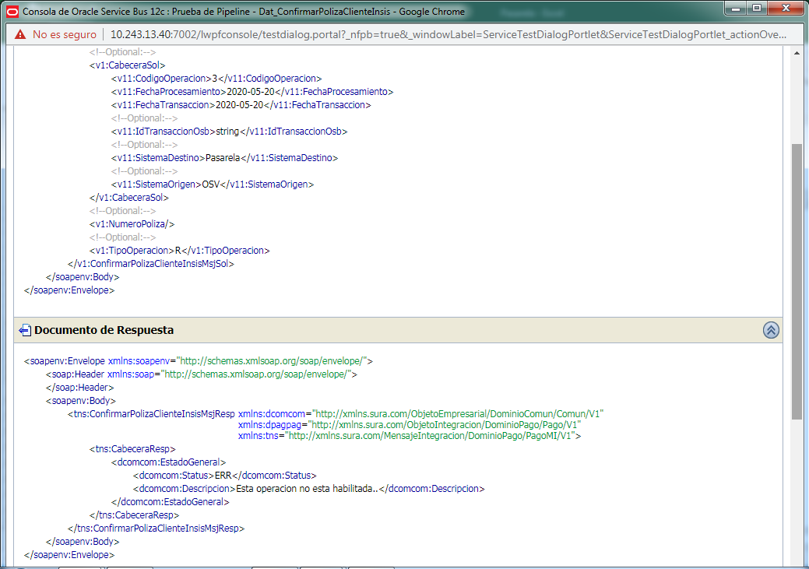
CASO DE PRUEBA ESCENARIO: Confirmar Poliza Cliente Insis

Datos generales del caso de prueba
Caso de prueba N° |  | 001
Escenario |  | Confirmar Poliza Cliente Insis
Descripción |  | Tiene como objetivo confirmar la poliza de un cleinte y las pruebas fueron exitosa utilizando datos validos, los errores fueron ingresando datos validos pero con tipo de operación R y sin identiicacion de poliza.
Próposito |  | Confirmar Poliza Cliente Insis
Prerrequisitos
Tipo |  | Validación
Fecha ejecución |  | 30/05/2020
Tiempo de Ejecución |  | ms
Ejecutado por |  | Sheyla Caballero

Paso del escenario |  | Variable o acción | ¿Pasó? | ¿Falló? | ¿Error? | Comentarios
Exito- ingresar datos validos | Entrada | <soapenv:Envelope xmlns:soapenv="http://schemas.xmlsoap.org/soap/envelope/"> <soap:Header xmlns:soap="http://schemas.xmlsoap.org/soap/envelope/"> </soap:Header> <soapenv:Body> <v1:ConfirmarPolizaClienteInsisMsjSol xmlns:v1="http://xmlns.sura.com/MensajeIntegracion/DominioPago/PagoMI/V1" xmlns:v11="http://xmlns.sura.com/ObjetoEmpresarial/DominioComun/Comun/V1"> <!--Optional:--> <v1:CabeceraSol> <v11:CodigoOperacion>3</v11:CodigoOperacion> <v11:FechaProcesamiento>2020-05-20</v11:FechaProcesamiento> <v11:FechaTransaccion>2020-05-20</v11:FechaTransaccion> <!--Optional:--> <v11:IdTransaccionOsb>string</v11:IdTransaccionOsb> <!--Optional:--> <v11:SistemaDestino>pasarela</v11:SistemaDestino> <!--Optional:--> <v11:SistemaOrigen>OSV</v11:SistemaOrigen> </v1:CabeceraSol> <!--Optional:--> <v1:NumeroPoliza>100000046883</v1:NumeroPoliza> <!--Optional:--> <v1:TipoOperacion>U</v1:TipoOperacion> </v1:ConfirmarPolizaClienteInsisMsjSol> </soapenv:Body> </soapenv:Envelope> | SI
 | Resultado obtenido | <soapenv:Envelope xmlns:soapenv="http://schemas.xmlsoap.org/soap/envelope/"> <soap:Header xmlns:soap="http://schemas.xmlsoap.org/soap/envelope/"> </soap:Header> <soapenv:Body> <tns:ConfirmarPolizaClienteInsisMsjResp xmlns:dcomcom="http://xmlns.sura.com/ObjetoEmpresarial/DominioComun/Comun/V1" xmlns:dpagpag="http://xmlns.sura.com/ObjetoIntegracion/DominioPago/Pago/V1" xmlns:tns="http://xmlns.sura.com/MensajeIntegracion/DominioPago/PagoMI/V1"> <tns:CabeceraResp> <dcomcom:EstadoGeneral> <dcomcom:Status>OK</dcomcom:Status> <dcomcom:Descripcion/> </dcomcom:EstadoGeneral> </tns:CabeceraResp> </tns:ConfirmarPolizaClienteInsisMsjResp> </soapenv:Body> </soapenv:Envelope>
Error- Tipo de operación R | Entrada | <soapenv:Envelope xmlns:soapenv="http://schemas.xmlsoap.org/soap/envelope/"> <soap:Header xmlns:soap="http://schemas.xmlsoap.org/soap/envelope/"> </soap:Header> <soapenv:Body> <v1:ConfirmarPolizaClienteInsisMsjSol xmlns:v1="http://xmlns.sura.com/MensajeIntegracion/DominioPago/PagoMI/V1" xmlns:v11="http://xmlns.sura.com/ObjetoEmpresarial/DominioComun/Comun/V1"> <!--Optional:--> <v1:CabeceraSol> <v11:CodigoOperacion>3</v11:CodigoOperacion> <v11:FechaProcesamiento>2020-05-20</v11:FechaProcesamiento> <v11:FechaTransaccion>2020-05-20</v11:FechaTransaccion> <!--Optional:--> <v11:IdTransaccionOsb>string</v11:IdTransaccionOsb> <!--Optional:--> <v11:SistemaDestino>Pasarela</v11:SistemaDestino> <!--Optional:--> <v11:SistemaOrigen>OSV</v11:SistemaOrigen> </v1:CabeceraSol> <!--Optional:--> <v1:NumeroPoliza>100000046883</v1:NumeroPoliza> <!--Optional:--> <v1:TipoOperacion>R</v1:TipoOperacion> </v1:ConfirmarPolizaClienteInsisMsjSol> </soapenv:Body> </soapenv:Envelope> | SI
 | Resultado obtenido | <soapenv:Envelope xmlns:soapenv="http://schemas.xmlsoap.org/soap/envelope/"> <soap:Header xmlns:soap="http://schemas.xmlsoap.org/soap/envelope/"> </soap:Header> <soapenv:Body> <tns:ConfirmarPolizaClienteInsisMsjResp xmlns:dcomcom="http://xmlns.sura.com/ObjetoEmpresarial/DominioComun/Comun/V1" xmlns:dpagpag="http://xmlns.sura.com/ObjetoIntegracion/DominioPago/Pago/V1" xmlns:tns="http://xmlns.sura.com/MensajeIntegracion/DominioPago/PagoMI/V1"> <tns:CabeceraResp> <dcomcom:EstadoGeneral> <dcomcom:Status>ERR</dcomcom:Status> <dcomcom:Descripcion>Esta operacion no esta habilitada..</dcomcom:Descripcion> </dcomcom:EstadoGeneral> </tns:CabeceraResp> </tns:ConfirmarPolizaClienteInsisMsjResp> </soapenv:Body> </soapenv:Envelope>
Error- Sin identificacion de poliza | Entrada | <soapenv:Envelope xmlns:soapenv="http://schemas.xmlsoap.org/soap/envelope/"> <soap:Header xmlns:soap="http://schemas.xmlsoap.org/soap/envelope/"> </soap:Header> <soapenv:Body> <v1:ConfirmarPolizaClienteInsisMsjSol xmlns:v1="http://xmlns.sura.com/MensajeIntegracion/DominioPago/PagoMI/V1" xmlns:v11="http://xmlns.sura.com/ObjetoEmpresarial/DominioComun/Comun/V1"> <!--Optional:--> <v1:CabeceraSol> <v11:CodigoOperacion>3</v11:CodigoOperacion> <v11:FechaProcesamiento>2020-05-20</v11:FechaProcesamiento> <v11:FechaTransaccion>2020-05-20</v11:FechaTransaccion> <!--Optional:--> <v11:IdTransaccionOsb>string</v11:IdTransaccionOsb> <!--Optional:--> <v11:SistemaDestino>Pasarela</v11:SistemaDestino> <!--Optional:--> <v11:SistemaOrigen>OSV</v11:SistemaOrigen> </v1:CabeceraSol> <!--Optional:--> <v1:NumeroPoliza/> <!--Optional:--> <v1:TipoOperacion>R</v1:TipoOperacion> </v1:ConfirmarPolizaClienteInsisMsjSol> </soapenv:Body> </soapenv:Envelope> | SI
 | Resultado obtenido | <soapenv:Envelope xmlns:soapenv="http://schemas.xmlsoap.org/soap/envelope/"> <soap:Header xmlns:soap="http://schemas.xmlsoap.org/soap/envelope/"> </soap:Header> <soapenv:Body> <tns:ConfirmarPolizaClienteInsisMsjResp xmlns:dcomcom="http://xmlns.sura.com/ObjetoEmpresarial/DominioComun/Comun/V1" xmlns:dpagpag="http://xmlns.sura.com/ObjetoIntegracion/DominioPago/Pago/V1" xmlns:tns="http://xmlns.sura.com/MensajeIntegracion/DominioPago/PagoMI/V1"> <tns:CabeceraResp> <dcomcom:EstadoGeneral> <dcomcom:Status>ERR</dcomcom:Status> <dcomcom:Descripcion>Esta operacion no esta habilitada..</dcomcom:Descripcion> </dcomcom:EstadoGeneral> </tns:CabeceraResp> </tns:ConfirmarPolizaClienteInsisMsjResp> </soapenv:Body> </soapenv:Envelope>

Evidencia de Éxito

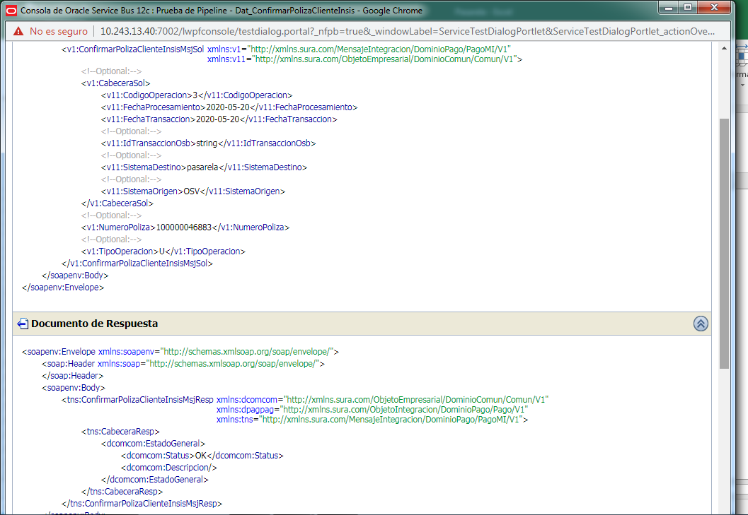

Evidencia de Error: Tipo de operación R

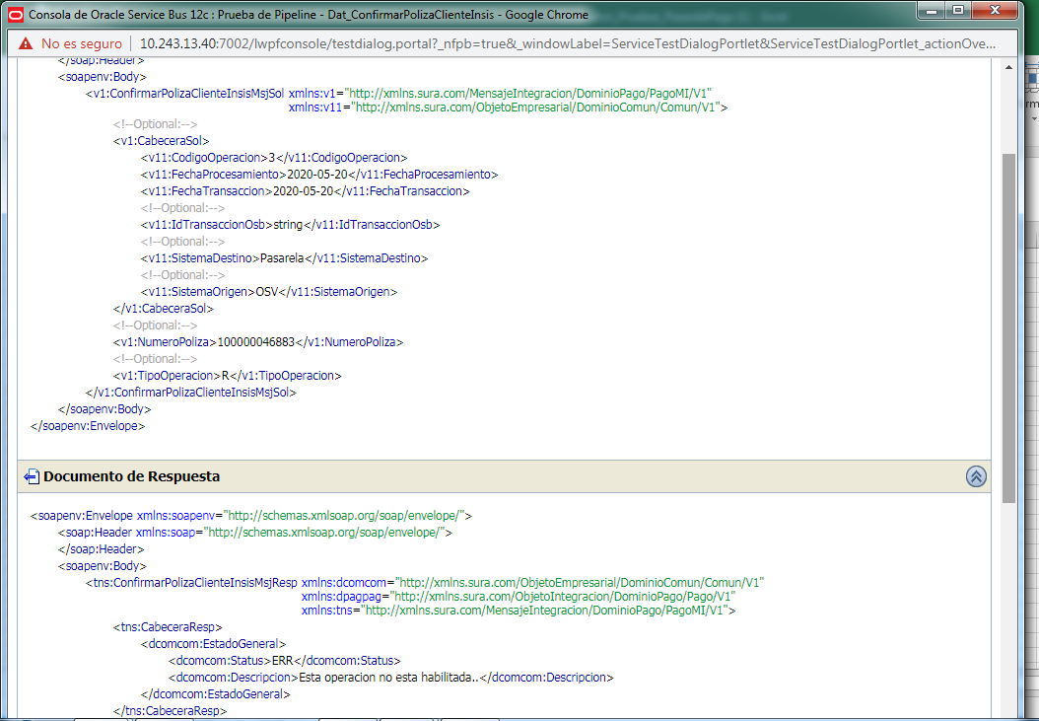

Evidencia de Error: Sin identificacion de poliza

ValidarPolizaClienteInsis
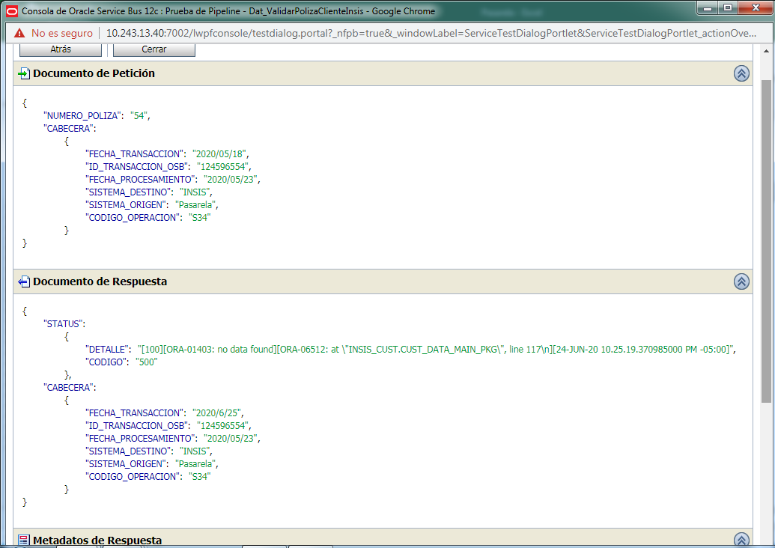
CASO DE PRUEBA ESCENARIO: ValidarPolizaClienteInsis

Datos generales del caso de prueba
Caso de prueba N° |  | 002
Escenario |  | ValidarPolizaClienteInsis
Descripción |  | Tiene como objetivo validar la poliza de un cleinte y se probo solo el éxito
Próposito |  | Validar Poliza Cliente Insis
Prerrequisitos
Tipo |  | Validación
Fecha ejecución |  | 24/06/2020
Tiempo de Ejecución
Ejecutado por |  | Sheyla Caballero

Paso del escenario |  | Variable o acción | ¿Pasó? | ¿Falló? | ¿Error? | Comentarios
Exito- ingresar datos validos | Entrada | { "NUMERO_POLIZA": "100000043955" , "CABECERA": { "FECHA_TRANSACCION": "2020/05/18" , "ID_TRANSACCION_OSB": "124596554" , "FECHA_PROCESAMIENTO": "2020/05/23" , "SISTEMA_DESTINO": "INSIS" , "SISTEMA_ORIGEN": "Pasarela" , "CODIGO_OPERACION": "S34" } } | SI
 | Resultado obtenido | { "STATUS": { "DETALLE": "Transaccion exitosa" , "CODIGO": 200 , "COMPONENTE": "Dat_ValidarPolizaClienteInsis" , "ORIGEN": "OSB" }, "OBJETO_POLIZA_CORE": { "CORREDOR": { "APELLIDO": "Ortega" , "TIPO": "1" , "CODIGO": "6010001303" , "IDENTIFICACION": "6000040421" , "NOMBRE_COMPLETO": "Erick Ortega" , "NOMBRE": "Erick" }, "POLIZA": { "CORE": "I" , "VIGENCIA_FINAL": "2012-07-31" , "NUMERO_DE_POLIZA": "100000043955" , "TIPO_POLIZA": "D" , "PERIODICIDAD": "Y" , "SUBRAMO": "02" , "NUMEROPOLIZACARATULA": "100000043955" , "SOLICITUD": "100000043955" , "CODIGO_CLIENTE": "6020004974" , "ESTADO": "V-Registered (contract)" , "VIGENCIA_INICIAL": "2011-08-01" , "PRIMA_TOTAL": "1785.00" , "SALDO_TOTAL": "1785.00" , "RAMO": "FI" , "PRIMA_LETRA": "297.5" , "DIA": "1" }, "RENOVADA": { "NUMERO_DE_POLIZA_NUEVA": "100000043955" , "NUMERO_DE_POLIZA_ANTERIOR": "NULL" }, "CONTRATANTE": { "APELLIDO": "Petrov" , "CODIGO_CLIENTE": "6020004974" , "EDAD": "37" , "TIPO": "1" , "FECHA_DE_NACIMIENTO": "1983-01-08" , "IDENTIFICACION": "12" , "NOMBRE_COMPLETO": "Ivan Perez Petrov" , "EMAIL": "hector.espinosa@ctplc.com" , "NOMBRE": "Ivan" , "SEXO": "M" } }, "CABECERA": { "FECHA_TRANSACCION": "2020/5/31" , "ID_TRANSACCION_OSB": "124596554" , "FECHA_PROCESAMIENTO": "2020/05/23" , "SISTEMA_DESTINO": "INSIS" , "SISTEMA_ORIGEN": "Pasarela" , "CODIGO_OPERACION": "S34" } }
Error-Nro de poliza invalido | Entrada | { "NUMERO_POLIZA": "54" , "CABECERA": { "FECHA_TRANSACCION": "2020/05/18" , "ID_TRANSACCION_OSB": "124596554" , "FECHA_PROCESAMIENTO": "2020/05/23" , "SISTEMA_DESTINO": "INSIS" , "SISTEMA_ORIGEN": "Pasarela" , "CODIGO_OPERACION": "S34" } } | SI
 | Resultado obtenido | { "STATUS": { "DETALLE": "[100][ORA-01403: no data found][ORA-06512: at \"INSIS_CUST.CUST_DATA_MAIN_PKG\", line 117\n][24-JUN-20 10.25.19.370985000 PM -05:00]" , "CODIGO": "500" }, "CABECERA": { "FECHA_TRANSACCION": "2020/6/25" , "ID_TRANSACCION_OSB": "124596554" , "FECHA_PROCESAMIENTO": "2020/05/23" , "SISTEMA_DESTINO": "INSIS" , "SISTEMA_ORIGEN": "Pasarela" , "CODIGO_OPERACION": "S34" } }

Evidencia de Éxito

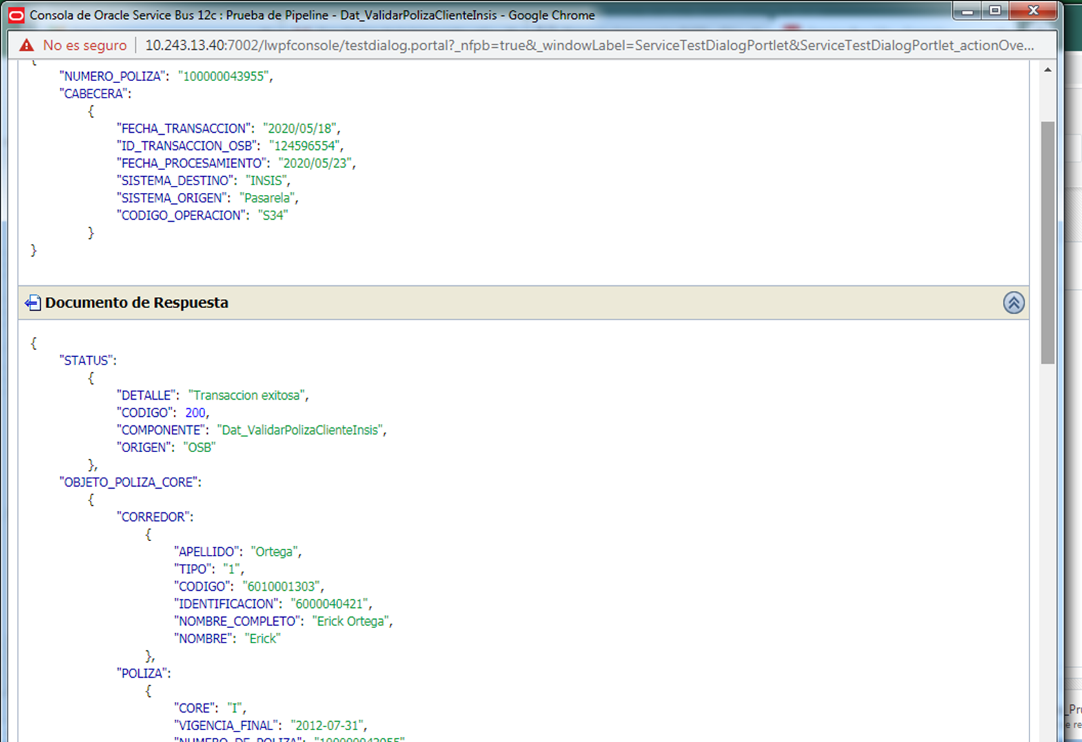

Evidencia de error

VicularClienteInfoBancaria
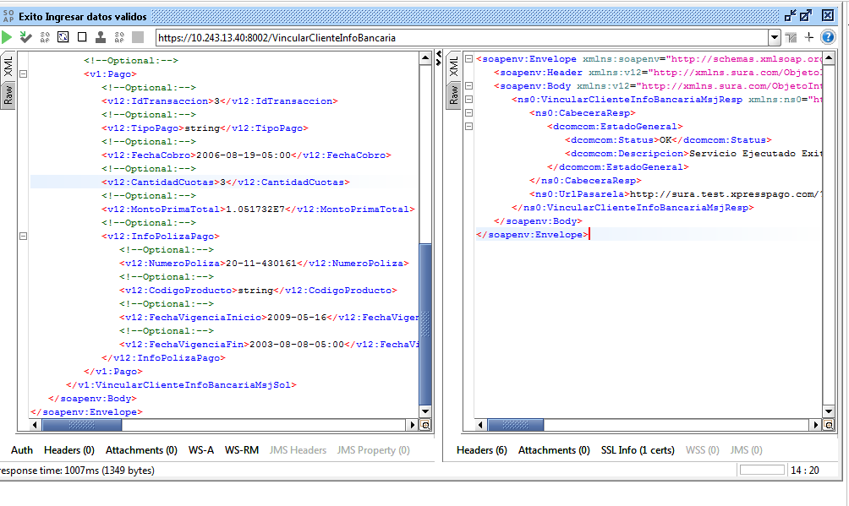
CASO DE PRUEBA ESCENARIO: Vicular Cliente Info Bancaria

Datos generales del caso de prueba
Caso de prueba N° |  | 003
Escenario |  | Vincular Cliente Info Bancaria
Descripción |  | Servicio Orquestado encargado de Vincular informacion del cliente, caso de éxito con datos validos y el error se presenta en el orden del request
Próposito |  | Vincular Cliente Informacion Bancaria
Prerrequisitos
Tipo |  | Validación
Fecha ejecución |  | 17/05/2020
Tiempo de Ejecución |  | 1007 ms
Ejecutado por |  | Sheyla Caballero

Paso del escenario |  | Variable o acción | ¿Pasó? | ¿Falló? | ¿Error? | Comentarios
Error- Ingresar en orden invalido | Entrada | <soapenv:Envelope xmlns:soapenv="http://schemas.xmlsoap.org/soap/envelope/" xmlns:v1="http://xmlns.sura.com/MensajeIntegracion/DominioPago/PagoMI/V1" xmlns:v11="http://xmlns.sura.com/ObjetoEmpresarial/DominioComun/Comun/V1" xmlns:v12="http://xmlns.sura.com/ObjetoIntegracion/DominioPago/Pago/V1"> <soapenv:Header/> <soapenv:Body> <v1:VincularClienteInfoBancariaMsjSol> <!--Optional:--> <v1:CabeceraSol> <!--You may enter the following 6 items in any order--> <v11:CodigoOperacion>3</v11:CodigoOperacion> <v11:FechaProcesamiento>2008-09-28</v11:FechaProcesamiento> <v11:FechaTransaccion>2014-09-18</v11:FechaTransaccion> <!--Optional:--> <v11:IdTransaccionOsb>string</v11:IdTransaccionOsb> <!--Optional:--> <v11:SistemaDestino>string</v11:SistemaDestino> <!--Optional:--> <v11:SistemaOrigen>string</v11:SistemaOrigen> </v1:CabeceraSol> <!--Optional:--> <v1:Beneficiario> <!--Optional:--> <v11:Email>string</v11:Email> <!--Optional:--> <v11:Nombre>string</v11:Nombre> <!--Optional:--> <v11:Alias>JRODRIGUEZ</v11:Alias> <!--Optional:--> <v11:NumeroIdentificacion>8-761-722</v11:NumeroIdentificacion> <!--Optional:--> <v11:TipoIdentificacion>string</v11:TipoIdentificacion> </v1:Beneficiario> <!--Optional:--> <v1:Pago> <!--Optional:--> <v12:IdTransaccion>3</v12:IdTransaccion> <!--Optional:--> <v12:TipoPago>string</v12:TipoPago> <!--Optional:--> <v12:FechaCobro>2006-08-19-05:00</v12:FechaCobro> <!--Optional:--> <v12:CantidadCuotas>3</v12:CantidadCuotas> <!--Optional:--> <v12:MontoPrimaTotal>1.051732E7</v12:MontoPr | SI
 | Resultado obtenido | <soapenv:Envelope xmlns:soapenv="http://schemas.xmlsoap.org/soap/envelope/"> <soapenv:Header xmlns:v12="http://xmlns.sura.com/ObjetoIntegracion/DominioPago/Pago/V1" xmlns:v11="http://xmlns.sura.com/ObjetoEmpresarial/DominioComun/Comun/V1" xmlns:v1="http://xmlns.sura.com/MensajeIntegracion/DominioPago/PagoMI/V1"/> <soapenv:Body xmlns:v12="http://xmlns.sura.com/ObjetoIntegracion/DominioPago/Pago/V1" xmlns:v11="http://xmlns.sura.com/ObjetoEmpresarial/DominioComun/Comun/V1" xmlns:v1="http://xmlns.sura.com/MensajeIntegracion/DominioPago/PagoMI/V1"> <tns:VincularClienteInfoBancariaMsjResp xmlns:tns="http://xmlns.sura.com/MensajeIntegracion/DominioPago/PagoMI/V1"> <CabeceraResp> <EstadoGeneral> <Status>ErrorTecnico</Status> <Descripcion>Peticion Invalida</Descripcion> <Componente>Exp_VincularClienteInfoBancaria</Componente> </EstadoGeneral> <EstadosPorRegistro> <Estado> <Status>ErrorTecnico</Status> <Descripcion>Element not allowed: TipoIdentificacion@http://xmlns.sura.com/ObjetoEmpresarial/DominioComun/Comun/V1 in element Beneficiario@http://xmlns.sura.com/MensajeIntegracion/DominioPago/PagoMI/V1</Descripcion> <Componente>Validacion Entrada</Componente> <EstadosDetalle> <EstadoDetalle> <Codigo>OSB-382505</Codigo> <Descripcion>Element not allowed: TipoIdentificacion@http://xmlns.sura.com/ObjetoEmpresarial/DominioComun/Comun/V1 in element Beneficiario@http://xmlns.sura.com/MensajeIntegracion/DominioPago/PagoMI/V1</Descripcion> </EstadoDetalle> </EstadosDetalle> </Estado> </EstadosPorRegistro> </CabeceraResp> </tns:VincularClienteInfoBancariaMsjResp> </soapenv:Body> </soapenv:Envelope>
Exito- ingresar datos validos | Entrada | <soapenv:Envelope xmlns:soapenv="http://schemas.xmlsoap.org/soap/envelope/" xmlns:v1="http://xmlns.sura.com/MensajeIntegracion/DominioPago/PagoMI/V1" xmlns:v11="http://xmlns.sura.com/ObjetoEmpresarial/DominioComun/Comun/V1" xmlns:v12="http://xmlns.sura.com/ObjetoIntegracion/DominioPago/Pago/V1"> <soapenv:Header/> <soapenv:Body> <v1:VincularClienteInfoBancariaMsjSol> <!--Optional:--> <v1:CabeceraSol> <!--You may enter the following 6 items in any order--> <v11:CodigoOperacion>3</v11:CodigoOperacion> <v11:FechaProcesamiento>2008-09-28</v11:FechaProcesamiento> <v11:FechaTransaccion>2014-09-18</v11:FechaTransaccion> <!--Optional:--> <v11:IdTransaccionOsb>string</v11:IdTransaccionOsb> <!--Optional:--> <v11:SistemaDestino>string</v11:SistemaDestino> <!--Optional:--> <v11:SistemaOrigen>string</v11:SistemaOrigen> </v1:CabeceraSol> <!--Optional:--> <v1:Beneficiario> <!--Optional:--> <v11:Email>string</v11:Email> <!--Optional:--> <v11:Nombre>string</v11:Nombre> <!--Optional:--> <v11:Alias>JRODRIGUEZ</v11:Alias> <!--Optional:--> <v11:TipoIdentificacion>string</v11:TipoIdentificacion> <!--Optional:--> <v11:NumeroIdentificacion>8-761-722</v11:NumeroIdentificacion> </v1:Beneficiario> <!--Optional:--> <v1:Pago> <!--Optional:--> <v12:IdTransaccion>3</v12:IdTransaccion> <!--Optional:--> <v12:TipoPago>string</v12:TipoPago> <!--Optional:--> <v12:FechaCobro>2006-08-19-05:00</v12:FechaCobro> <!--Optional:--> <v12:CantidadCuotas>3</v12:CantidadCuotas> <!--Optional:--> <v12:MontoPrimaTotal>1.051732E7</v12:MontoPr | SI
 | Resultado obtenido | <soapenv:Envelope xmlns:soapenv="http://schemas.xmlsoap.org/soap/envelope/"> <soapenv:Header xmlns:v12="http://xmlns.sura.com/ObjetoIntegracion/DominioPago/Pago/V1" xmlns:v11="http://xmlns.sura.com/ObjetoEmpresarial/DominioComun/Comun/V1" xmlns:v1="http://xmlns.sura.com/MensajeIntegracion/DominioPago/PagoMI/V1"/> <soapenv:Body xmlns:v12="http://xmlns.sura.com/ObjetoIntegracion/DominioPago/Pago/V1" xmlns:v11="http://xmlns.sura.com/ObjetoEmpresarial/DominioComun/Comun/V1" xmlns:v1="http://xmlns.sura.com/MensajeIntegracion/DominioPago/PagoMI/V1"> <ns0:VincularClienteInfoBancariaMsjResp xmlns:ns0="http://xmlns.sura.com/MensajeIntegracion/DominioPago/PagoMI/V1" xmlns:dpagpag="http://xmlns.sura.com/ObjetoIntegracion/DominioPago/Pago/V1" xmlns:ibmSchExtn="http://www.ibm.com/schema/extensions" xmlns:dcomcom="http://xmlns.sura.com/ObjetoEmpresarial/DominioComun/Comun/V1"> <ns0:CabeceraResp> <dcomcom:EstadoGeneral> <dcomcom:Status>OK</dcomcom:Status> <dcomcom:Descripcion>Servicio Ejecutado Exitosamente</dcomcom:Descripcion> </dcomcom:EstadoGeneral> </ns0:CabeceraResp> <ns0:UrlPasarela>http://sura.test.xpresspago.com/?cdPol=20-11-430161&amp;cdCore=I&amp;cdTipo=D&amp;cdid=8-761-722&amp;cdHcis=False&amp;cduser=JRODRIGUEZ</ns0:UrlPasarela> </ns0:VincularClienteInfoBancariaMsjResp> </soapenv:Body> </soapenv:Envelope>

Evidencia de Error

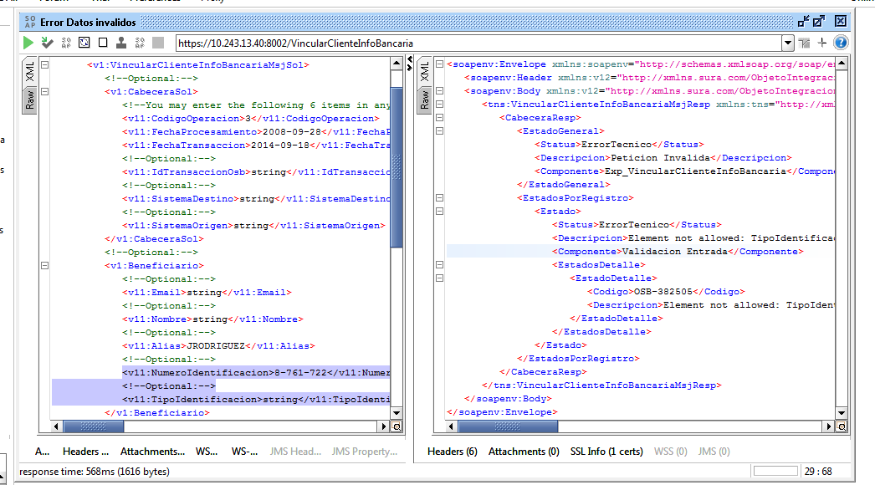

Evidencia de Éxito

DesvincularClienteInfoBancaria
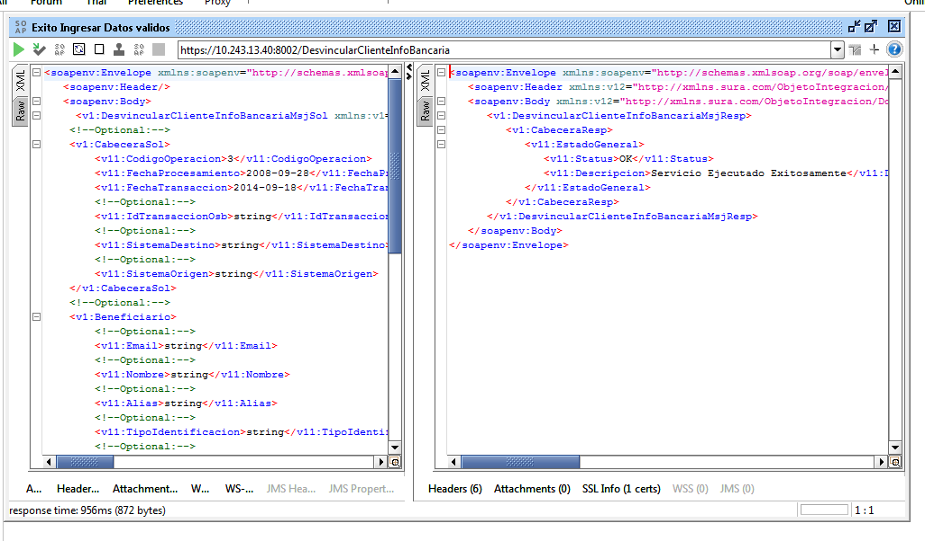
CASO DE PRUEBA ESCENARIO: Desvincular Cliente Info Bancaria

Datos generales del caso de prueba
Caso de prueba N° |  | 004
Escenario |  | Desvincular Cliente Info Bancaria
Descripción |  | Servicio Orquestado encargado de Desvinculra informacion del cliente, caso de éxito con datos validos y el error se presenta en el orden del request
Próposito |  | Desvincular Cliente Informacion Bancaria
Prerrequisitos
Tipo |  | Validación
Fecha ejecución |  | 17/05/2020
Tiempo de Ejecución |  | 872 ms
Ejecutado por |  | Sheyla Caballero

Paso del escenario |  | Variable o acción | ¿Pasó? | ¿Falló? | ¿Error? | Comentarios
Error- Ingresar en orden invalido | Entrada | <soapenv:Envelope xmlns:soapenv="http://schemas.xmlsoap.org/soap/envelope/" xmlns:v1="http://xmlns.sura.com/MensajeIntegracion/DominioPago/PagoMI/V1" xmlns:v11="http://xmlns.sura.com/ObjetoEmpresarial/DominioComun/Comun/V1" xmlns:v12="http://xmlns.sura.com/ObjetoIntegracion/DominioPago/Pago/V1"> <soapenv:Header/> <soapenv:Body> <v1:DesvincularClienteInfoBancariaMsjSol xmlns:v1="http://xmlns.sura.com/MensajeIntegracion/DominioPago/PagoMI/V1" xmlns:v11="http://xmlns.sura.com/ObjetoEmpresarial/DominioComun/Comun/V1" xmlns:v12="http://xmlns.sura.com/ObjetoIntegracion/DominioPago/Pago/V1"> <!--Optional:--> <v1:CabeceraSol> <v11:CodigoOperacion>3</v11:CodigoOperacion> <v11:FechaProcesamiento>2008-09-28</v11:FechaProcesamiento> <v11:FechaTransaccion>2014-09-18</v11:FechaTransaccion> <!--Optional:--> <v11:IdTransaccionOsb>string</v11:IdTransaccionOsb> <!--Optional:--> <v11:SistemaDestino>string</v11:SistemaDestino> <!--Optional:--> <v11:SistemaOrigen>string</v11:SistemaOrigen> </v1:CabeceraSol> <!--Optional:--> <v1:Beneficiario> <!--Optional:--> <v11:Email>string</v11:Email> <!--Optional:--> <v11:Nombre>string</v11:Nombre> <!--Optional:--> <v11:Alias>string</v11:Alias> <!--Optional:--> <v11:NumeroIdentificacion>string</v11:NumeroIdentificacion> <!--Optional:--> <v11:TipoIdentificacion>string</v11:TipoIdentificacion> </v1:Beneficiario> <!--Optional:--> <v1:Pago> <!--Optional:--> <v12:IdTransaccion>3</v12:IdTransaccion> <!--Optional:--> <v12:TipoPago>string</v12:TipoPago> <!--Optional:--> <v12:FechaCobro>2006-08-19-05:00</v12:FechaCobro> <!--Optional:--> <v12:CantidadCuotas>3</v12:CantidadCuotas> <!--Optional:--> <v12:MontoPrimaTotal>1.051732E7</v12:MontoPrimaTotal> | SI
 | Resultado obtenido | <soapenv:Envelope xmlns:soapenv="http://schemas.xmlsoap.org/soap/envelope/"> <soapenv:Header xmlns:v12="http://xmlns.sura.com/ObjetoIntegracion/DominioPago/Pago/V1" xmlns:v11="http://xmlns.sura.com/ObjetoEmpresarial/DominioComun/Comun/V1" xmlns:v1="http://xmlns.sura.com/MensajeIntegracion/DominioPago/PagoMI/V1"/> <soapenv:Body xmlns:v12="http://xmlns.sura.com/ObjetoIntegracion/DominioPago/Pago/V1" xmlns:v11="http://xmlns.sura.com/ObjetoEmpresarial/DominioComun/Comun/V1" xmlns:v1="http://xmlns.sura.com/MensajeIntegracion/DominioPago/PagoMI/V1"> <tns:DesvincularClienteInfoBancariaMsjResp xmlns:tns="http://xmlns.sura.com/MensajeIntegracion/DominioPago/PagoMI/V1"> <CabeceraResp> <EstadoGeneral> <Status>ErrorTecnico</Status> <Descripcion>Peticion Invalida</Descripcion> <Componente>Exp_DesvincularClienteInfoBancaria</Componente> </EstadoGeneral> <EstadosPorRegistro> <Estado> <Status>ErrorTecnico</Status> <Descripcion>Element not allowed: TipoIdentificacion@http://xmlns.sura.com/ObjetoEmpresarial/DominioComun/Comun/V1 in element Beneficiario@http://xmlns.sura.com/MensajeIntegracion/DominioPago/PagoMI/V1</Descripcion> <Componente>Validacion Entrada</Componente> <EstadosDetalle> <EstadoDetalle> <Codigo>OSB-382505</Codigo> <Descripcion>Element not allowed: TipoIdentificacion@http://xmlns.sura.com/ObjetoEmpresarial/DominioComun/Comun/V1 in element Beneficiario@http://xmlns.sura.com/MensajeIntegracion/DominioPago/PagoMI/V1</Descripcion> </EstadoDetalle> </EstadosDetalle> </Estado> </EstadosPorRegistro> </CabeceraResp> </tns:DesvincularClienteInfoBancariaMsjResp> </soapenv:Body> </soapenv:Envelope>
Exito- ingresar datos validos | Entrada | <soapenv:Envelope xmlns:soapenv="http://schemas.xmlsoap.org/soap/envelope/" xmlns:v1="http://xmlns.sura.com/MensajeIntegracion/DominioPago/PagoMI/V1" xmlns:v11="http://xmlns.sura.com/ObjetoEmpresarial/DominioComun/Comun/V1" xmlns:v12="http://xmlns.sura.com/ObjetoIntegracion/DominioPago/Pago/V1"> <soapenv:Header/> <soapenv:Body> <v1:DesvincularClienteInfoBancariaMsjSol xmlns:v1="http://xmlns.sura.com/MensajeIntegracion/DominioPago/PagoMI/V1" xmlns:v11="http://xmlns.sura.com/ObjetoEmpresarial/DominioComun/Comun/V1" xmlns:v12="http://xmlns.sura.com/ObjetoIntegracion/DominioPago/Pago/V1"> <!--Optional:--> <v1:CabeceraSol> <v11:CodigoOperacion>3</v11:CodigoOperacion> <v11:FechaProcesamiento>2008-09-28</v11:FechaProcesamiento> <v11:FechaTransaccion>2014-09-18</v11:FechaTransaccion> <!--Optional:--> <v11:IdTransaccionOsb>string</v11:IdTransaccionOsb> <!--Optional:--> <v11:SistemaDestino>string</v11:SistemaDestino> <!--Optional:--> <v11:SistemaOrigen>string</v11:SistemaOrigen> </v1:CabeceraSol> <!--Optional:--> <v1:Beneficiario> <!--Optional:--> <v11:Email>string</v11:Email> <!--Optional:--> <v11:Nombre>string</v11:Nombre> <!--Optional:--> <v11:Alias>string</v11:Alias> <!--Optional:--> <v11:TipoIdentificacion>string</v11:TipoIdentificacion> <!--Optional:--> <v11:NumeroIdentificacion>string</v11:NumeroIdentificacion> </v1:Beneficiario> <!--Optional:--> <v1:Pago> <!--Optional:--> <v12:IdTransaccion>3</v12:IdTransaccion> <!--Optional:--> <v12:TipoPago>string</v12:TipoPago> <!--Optional:--> <v12:FechaCobro>2006-08-19-05:00</v12:FechaCobro> <!--Optional:--> <v12:CantidadCuotas>3</v12:CantidadCuotas> <!--Optional:--> <v12:MontoPrimaTotal>1.051732E7</v12:MontoPrimaTotal> | SI
 | Resultado obtenido | <soapenv:Envelope xmlns:soapenv="http://schemas.xmlsoap.org/soap/envelope/"> <soapenv:Header xmlns:v12="http://xmlns.sura.com/ObjetoIntegracion/DominioPago/Pago/V1" xmlns:v11="http://xmlns.sura.com/ObjetoEmpresarial/DominioComun/Comun/V1" xmlns:v1="http://xmlns.sura.com/MensajeIntegracion/DominioPago/PagoMI/V1"/> <soapenv:Body xmlns:v12="http://xmlns.sura.com/ObjetoIntegracion/DominioPago/Pago/V1" xmlns:v11="http://xmlns.sura.com/ObjetoEmpresarial/DominioComun/Comun/V1" xmlns:v1="http://xmlns.sura.com/MensajeIntegracion/DominioPago/PagoMI/V1"> <v1:DesvincularClienteInfoBancariaMsjResp> <v1:CabeceraResp> <v11:EstadoGeneral> <v11:Status>OK</v11:Status> <v11:Descripcion>Servicio Ejecutado Exitosamente</v11:Descripcion> </v11:EstadoGeneral> </v1:CabeceraResp> </v1:DesvincularClienteInfoBancariaMsjResp> </soapenv:Body> </soapenv:Envelope>

Evidencia de Error

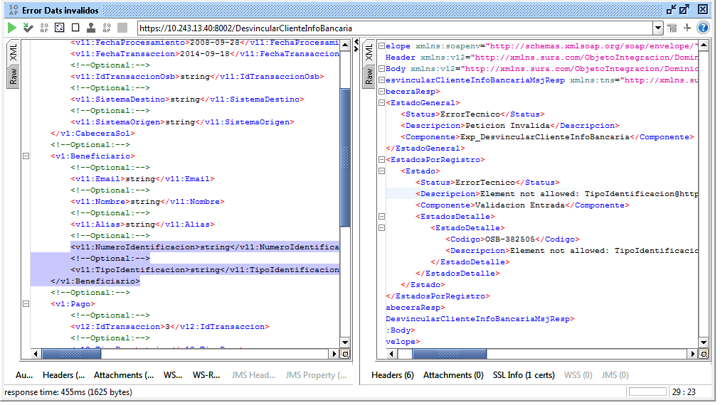

Evidencia de Éxito

